广告统计
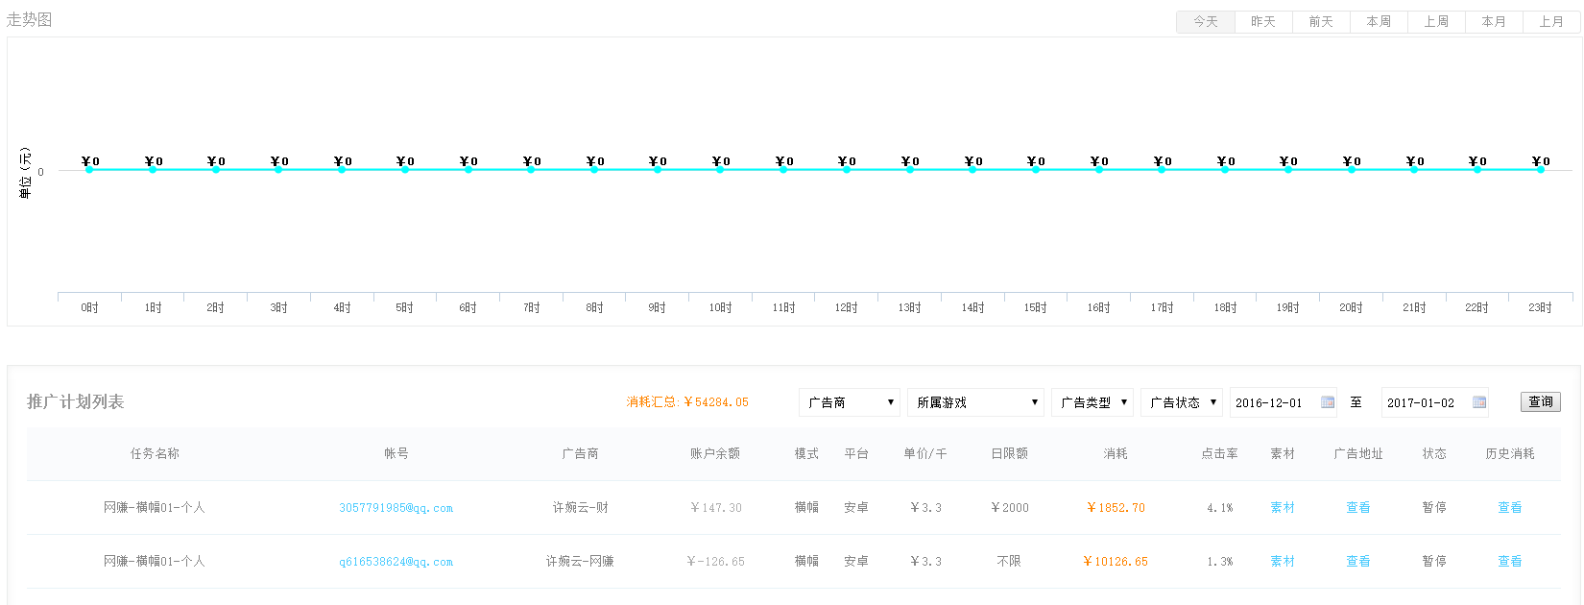
 | 返回
广告统计

根据时段和广告商 赛选显示广告消耗数据

客户后台
 | 返回

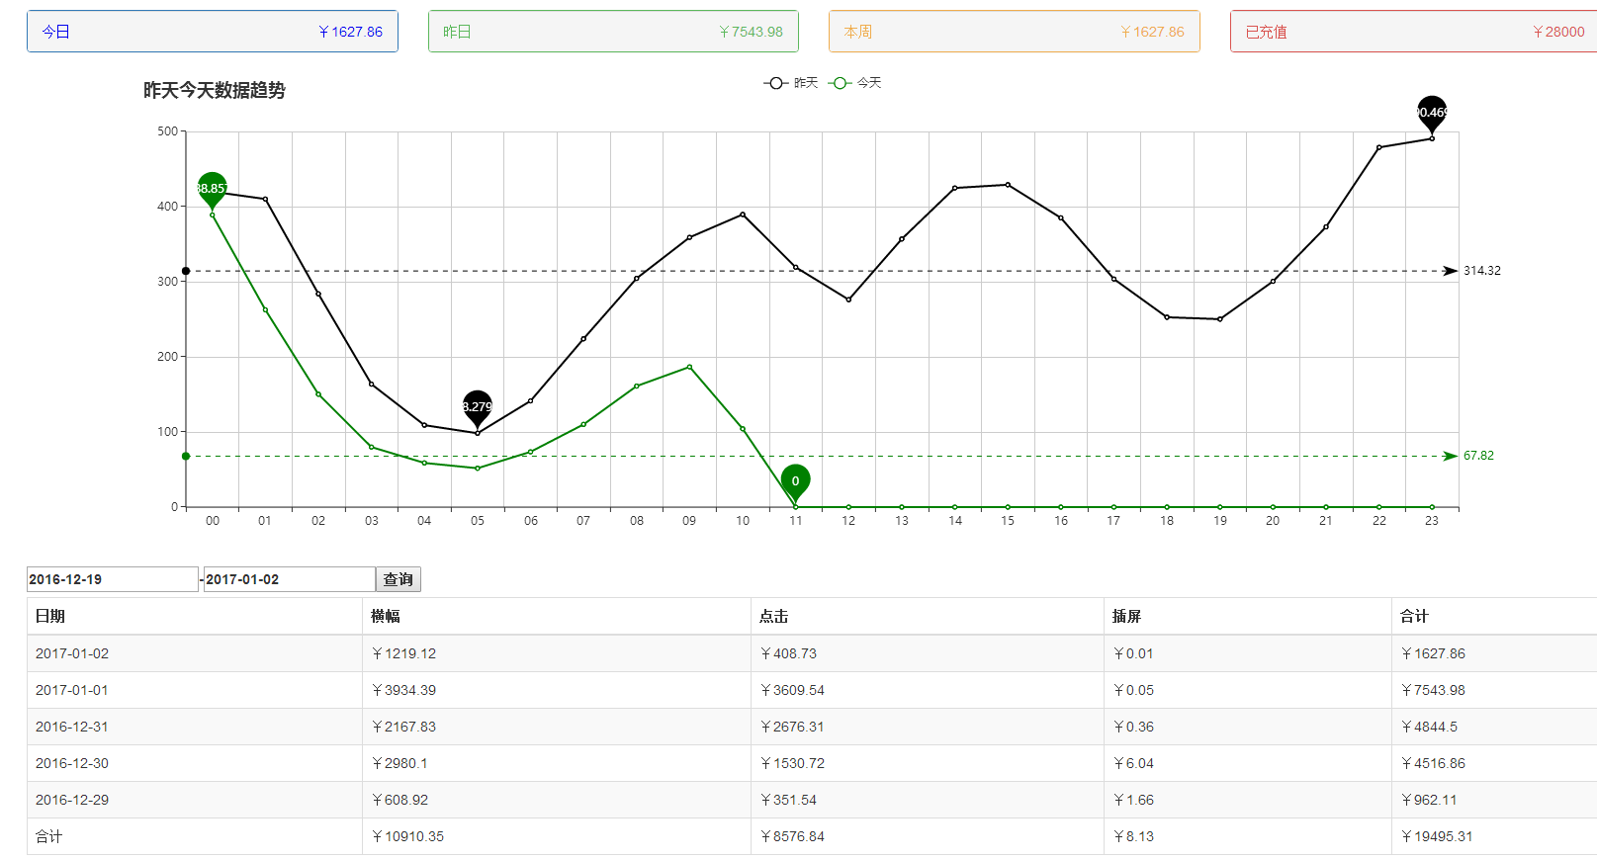

广告统计

财务管理

广告管理

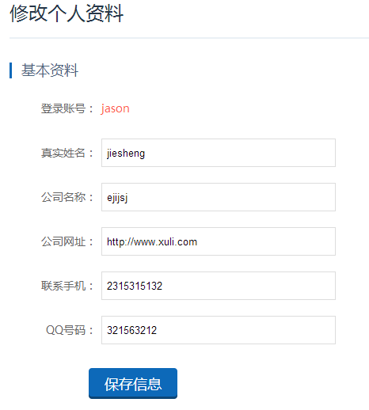

帐号信息

